CAR Español
CONFIDENCIAL
Mitsubishi Electric Automotive de México S.A de C.V.
MEAX Regulations |  |  |  |  |  |  | Creó/Editó |  |  |  | 10/9/2024 P. Torres |  |  |  |  |  |  | Revisó |  |  |  | 10/9/2024 M. Hiroyuki
 |  |  |  |  |  |  | Aprobó |  |  |  | 10/9/2024 S. Matsumoto |  |  |  |  |  |  | Ultima Revisión |  |  |  | G

Ｚ
 | Nivel de criticidad |  |  |  |  | Solicitud de Acción Correctiva |  |  |  |  |  |  |  |  |  |  |  | Fecha de emisión
 |  |  |  |  |  |  |  |  |  |  |  |  |  |  |  |  |  | No. de CAR
 | Se ha presentado una no conformidad, la cual se describe a continuación |  |  |  |  |  |  |  |  |  |  |  |  |  |  |  | Mitsubishi Electric Corp. (MEAX)
 | Por favor tome las acciones apropiadas y reenvíe la información con prontitud (día/mes/año)
 | Numero de Parte |  |  |  |  | Modelo |  |  |  | Descripción |  |  |  | Lote |  |  |  | Redactado |  |  |  | Aprobado

 | Fecha de detección |  |  | Número de ocurrencia |  | Lugar de la ocurrencia: |  |  |  | Clasificación
 |  |  |  |  |  |  |  |  |  | Importancia, critica, repetida, otros ( )

 | 1.- Detalle del problema encontrado (Puede hacer uso de imágenes, graficas o cualquier ayuda que describa el defecto)

 | 2.- "D1" - Equipo multidisciplinario (Describa entre paréntesis la correspondencia con el departamento correspondiente.)

 | 3.- "D2" - Descripción detallada del problema (Describa detalles relacionados el problema detectado)
 | Qué problema fue detectado?
 | Quién detectó el problema?
 | Dónde se detectó el problema?
 | Cuándo fue detectado el problema?
 | Porqué es un problema?
 | Cómo se detecto el problema?
 | Cuantás piezas fueron detectadas con el problema?

 | 4.- "D3" - Contramedidas temporales - Acción inmediata
 | Describir la acción correctiva que se implementa de inmediato para evitar la entrega de las piezas defectuosas al cliente.

 |  | Disposicion del material
 |  |  | Se usó material con defecto (requiere notificación de cambio de proceso) |  |  |  |  |  |  |  |  |  |  |  |  |  | Número/Código de notificación de cambio de proceso
 |  |  | Se retrabajó material con defecto (requiere notificación de cambio de proceso) |  |  |  |  |  |  |  |  |  |  |  |  |  |  | N/A
 |  |  | Se sorteó material con defecto
 |  |  | No se usó material con defecto

 | Considerar |  |  |  | Acciones de conteción tomadas |  |  |  |  |  |  |  |  |  | Total piezas sospechosas |  | Piezas OK |  |  | Piezas NG |  |  | % de Efectividad
 | Proceso
 | Almacén
 | En transito
 | Con el cliente

 | Fecha de entrega de las primeras piezas despúes de la implementación de las contramedidas. |  |  |  |  |  |  |  |  |  |  |  |  |  | Cómo van identificadas las piezas después de las contramedidas?

 |  |  |  |  |  |  |  |  |  |  |  |  |  |  | Marca de certificación

 | 5.- D4 - Analisis de causa raiz
 | ¿Dónde debería detectarse el defecto? |  |  |  |  |  |  |  | Si | No | Comentarios
 | Antes del proceso de manufactura
 | Durante el proceso de manufactura
 | Después (inspección final)
 | Antes de enviar al cliente
 | Otro lugar

 | 5.1 Identificación del modo de falla
 | Es necesario evaluar toda la sección de la cadena de suministro para limitar el proceso.

 |  | Modo de falla |  | Nombre del proceso |  |  | 6Ms | Factor 1 |  |  |  | Factor 2 |  |  |  | Factor 3 |  |  |  | Relacionado con el problema? S/N |  |  | Acciones de contención
 |  |  |  |  |  |  | Metodo
 |  |  |  |  |  |  | Material
 |  |  |  |  |  |  | Maquinaria
 |  |  |  |  |  |  | Medición
 |  |  |  |  |  |  | Medio ambiente
 |  |  |  |  |  |  | Mano de obra
 |  |  |  |  |  |  | Metodo
 |  |  |  |  |  |  | Material
 |  |  |  |  |  |  | Maquinaria
 |  |  |  |  |  |  | Medición
 |  |  |  |  |  |  | Medio ambiente
 |  |  |  |  |  |  | Mano de obra

 |  | Controles de prevención para prevenir el modo de falla - Actualmente implementados |  |  |  |  |  |  |  |  |  |  |  |  |  |  |  |  |  |  |  |  |  |  | Ponderación [O]
 |  | N° | Nombre del proceso |  |  |  | Material |  | Metodo |  |  |  | Maquinaria |  |  | Medición |  |  |  | Medio ambiente |  |  | Mano de obra
 |  | 1 | 0

 |  | 2 | 0
 |  | 3

 |  |  |  |  |  |  |  |  |  |  |  |  |  |  |  |  |  |  |  |  | Puntuación general para ocurrencia |  |  |  | #DIV/0!

 |  | Controles de detección para detectar el modo de falla - Actualmente implementados |  |  |  |  |  |  |  |  |  |  |  |  |  |  |  |  |  |  |  |  |  |  | Ponderación [D]
 |  | N° | Nombre del proceso |  |  |  | Material |  | Metodo |  |  |  | Maquinaria |  |  | Medición |  |  |  | Medio ambiente |  |  | Mano de obra
 |  | 1 | 0
 |  | 2 | 0
 |  | 3

 |  |  |  |  |  |  |  |  |  |  |  |  |  |  |  |  |  |  |  |  | Puntuación general para detección |  |  |  | #DIV/0!
 | 5.2 Analisis Final
 |  | Ocurrencia (Causa raiz tecnica)
 |  | Factor |  |  | 1.- Por qué? |  |  | 2.- Por qué? |  |  |  | 3.- Por qué? |  |  |  | 4.- Por qué? |  |  |  | 5.- Por qué? |  |  | Acciones Correctivas

 |  | No detección (Causa raiz para no detección)
 |  | Factor |  |  | 1.- Por qué? |  |  | 2.- Por qué? |  |  |  | 3.- Por qué? |  |  |  | 4.- Por qué? |  |  |  | 5.- Por qué? |  |  | Acciones Correctivas

 |  | Sistemicos (Causa raiz para la no prevención)
 |  | Factor |  |  | 1.- Por qué? |  |  | 2.- Por qué? |  |  |  | 3.- Por qué? |  |  |  | 4.- Por qué? |  |  |  | 5.- Por qué? |  |  | Acciones Correctivas

 |  | ¿Se logró replicar el defecto? |  |  |  |  | Si | x | No |  | Si la respuesta es "No" regresar a generar más posibles causas en el Diagrama Causa-Efecto

 | 5.3 Proceso de resolución de problemas basado en riesgos (validación de la eficacia de la acción correctiva propuesta)

 |  | Controles de prevención para prevenir el modo de falla - Plan de acción correctivo propuesto |  |  |  |  |  |  |  |  |  |  |  |  |  |  |  |  |  |  |  |  |  |  | Ponderación [O]
 |  | N° | Nombre del proceso |  |  |  | Material |  | Metodo |  |  |  | Maquinaria |  |  | Medición |  |  |  | Medio ambiente |  |  | Mano de obra
 |  | 1 | 0

 |  | 2 | 0
 |  | 3

 |  |  |  |  |  |  |  |  |  |  |  |  |  |  |  |  |  |  |  |  | Puntuación general para la ocurrencia |  |  |  | #DIV/0!

 |  | Detection controls to detect the FM - Proposed corrective action plan |  |  |  |  |  |  |  |  |  |  |  |  |  |  |  |  |  |  |  |  |  |  | Ponderación [D]
 |  | N° | Nombre del proceso |  |  |  | Material |  | Metodo |  |  |  | Maquinaria |  |  | Medición |  |  |  | Medio ambiente |  |  | Mano de obra
 |  | 1 | 0 |  |  |  |  |  |  |  |  |  |  |  |  |  |  |  |  |  |  |  |  |  | 8
 |  | 2 | 0 |  |  |  |  |  |  |  |  |  |  |  |  |  |  |  |  |  |  |  |  |  | 8
 |  | 3 | 0

 |  |  |  |  |  |  |  |  |  |  |  |  |  |  |  |  |  |  |  |  | Puntuación general para la detección |  |  |  | 8

 |  |  |  |  |  |  |  |  |  |  |  |  |  |  |  | Gestión de riesgos |  |  |  | ¿Ha mejorado el nivel de riesgo de recurrencia?
 |  |  |  |  |  |  |  |  |  |  |  |  |  |  |  | Ocurrencia |  |  |  | #DIV/0!
 |  |  |  |  |  |  |  |  |  |  |  |  |  |  |  | Detección |  |  |  | #DIV/0!

 | 6.- "D5" - Contramedidas permanentes después de la evaludacion de riegos (Acción correctiva/Detección y mejorar el control)
 |  | ¿Qué medidas se han tomado para prevenir la fabricación y el envío de piezas rechazadas en el futuro?
 |  | Considerar errores de: Proceso, Tester, CP, etc. |  |  |  |  |  |  |  |  |  |  |  |  |  |  |  |  |  |  |  |  |  | Aplica actualización
 |  | Acciones |  |  |  |  |  |  |  |  |  |  |  | Tipo | Responsable |  | Dpto. |  | Fecha de apertura |  | Fecha limite |  |  | AMEF | CP
 |  | 1.-
 |  | 2.-
 |  | 3.-
 |  | 4.-
 |  | 5.-

 | 7.- "D6" - Verificación de implementación de las Contramedidas Permanentes
 |  | ¿Qué medidas se han tomado para prevenir la fabricación y el envío de piezas rechazadas en el futuro?
 |  | Considerar errores de: Proceso, Tester, CP, etc. |  |  |  |  |  |  |  |  |  |  |  |  |  |  |  |  |  |  |  |  |  | Actualizado en:
 |  | Acciones |  |  |  |  |  |  |  |  |  |  |  |  |  | Tipo | Responsable |  |  | Dpto. |  | Fecha cierre |  | AMEF | CP
 |  | 1.-
 |  | 2.-
 |  | 3.-
 |  | 4.-
 |  | 5.-
 |  | 6.-

 | 8.- "D7 & D8" - Estandares para asegurar la horizontalidad de las contramedidas
 |  | 1. Documentación |  |  |  |  | S/N |  |  |  | Código / Descripción de documento |  |  |  |  | Responsable |  |  |  | Fecha limite |  | Fecha real de cierre |  | Comments
 |  | 1.- AMEF de Diseño
 |  | 2.- AMEF de Proceso *
 |  | 3.- Masters
 |  | 4.- Plan de Control *
 |  | 5.- Plan de Mantenimiento
 |  | 6.- Procedimiento
 |  | 7.- Instrucción de trabajo *
 |  | 8.- Estandares de inspección
 |  | * Documentación mandatoria que debe ser revisada / actualizada conforme a las acciones permanentes para evitar la recurrencia del problema en el sitio y en procesos similares.

 |  | Confirmación de la implementación: |  |  |  |  |  |  |  |  |  | Nombre:
 |  |  |  |  |  |  |  |  |  |  |  | Fecha:

 |  | 2. Generalización de contramedidas para lineas/productos similares

 |  |  |  |  | Si |  |  |  |  |  |  |  | Lineas

 |  |  |  |  | No |  |  |  |  |  |  |  | Productos:

 |  | 3. Advertir a otros Sitios / Divisiones / Sitios de Clientes

 |  |  |  |  | Si |  |  |  |  |  |  |  | Sitios y divisiones de proveedor:

 |  |  |  |  | No

 |  |  |  |  |  |  |  |  |  |  |  |  |  |  |  |  |  |  | Recibido en:
 |  |  |  |  |  |  |  |  |  |  |  |  |  |  |  |  |  |  | Nivel de criticidad |  | Ｃ |  | A, B
 |  |  |  |  |  |  |  |  |  |  |  |  |  |  |  |  |  |  | A cargo |  | Checado |  | Checado

Process CAR |  |  |  |  |  |  |  |  |  | MX-6002-F1 |  |  |  |  |  |  |  |  |  | (3/4)
This policy, procedure and / or format is the exclusive property of Mitsubishi Electric Automotive de México, S.A. of CV, and may not be reproduced

CAR English
CONFIDENCIAL
Mitsubishi Electric Automotive de México S.A de C.V.
MEAX Regulations |  |  |  |  |  |  | Creó/Editó |  |  |  | 10/9/2024 P. Torres |  |  |  |  |  |  | Revisó |  |  |  | 10/9/2024 M. Hiroyuki
 |  |  |  |  |  |  | Aprobó |  |  |  | 10/9/2024 S. Matsumoto |  |  |  |  |  |  | Ultima Revisión |  |  |  | G

Ｚ
 | Critical Level |  |  |  |  | Corrective Action Request |  |  |  |  |  |  |  |  |  |  |  | Date of Issue
 |  |  |  |  |  |  |  |  |  |  |  |  |  |  |  |  |  | CAR. Number
 | A non-conformity has been presented, which is described below |  |  |  |  |  |  |  |  |  |  |  |  |  |  |  | Mitsubishi Electric Corp. (MEAX)
 | Please take the appropriate actions and send the information promptly (day / month / year)
 | Part Number: |  |  |  |  | Model |  |  |  | Description |  |  |  | Lot |  |  |  | Written up |  |  |  | Approved

 | Detection date: |  |  | Occurrence Number |  | Occurrence place: |  |  |  | Clasification:
 |  |  |  |  |  |  |  |  |  | Importance, criticism, repeated, others ( )

 | 1.- "D0" Detail of the problem found (You can use images, graphics or any help that describes the defect)

 | 2.- "D1" - Multidisciplinary team (Describe in parentheses the correspondence to the corresponding department)

 | 3.- "D2" - Problem description detail (Describe details about detected issue)
 | What problem was detected?
 | Who detected the problem?
 | Where was the problem detected?
 | When was the problem detected?
 | Why is a problem?
 | How was the problem detected?
 | How many pieces were detected with the problem?

 | 4.- "D3" - Temporary countermeasures - Immediate action
 | Describe the corrective action that is implemented immediately to avoid delivery of defective parts to the customer.

 |  | Material Disposition:
 |  |  | Material with defect was used (requires notification of process change) |  |  |  |  |  |  |  |  |  |  |  |  |  | Number / Process change notification code
 |  |  | Material with defect was worked (requires notification of change of process) |  |  |  |  |  |  |  |  |  |  |  |  |  |  | N/A
 |  |  | Material with defect was raffled
 |  |  | No material with defect was used

 | To Consider |  |  |  | Containment Actions Taken |  |  |  |  |  |  |  |  |  | Total Suspicious Parts |  | Pieces OK |  |  | Pieces NG |  |  | % Effectiveness
 | Process
 | Warehouse
 | In Transit
 | With the Customer

 | Date of delivery of the first pieces after the implementation of the countermeasures.. |  |  |  |  |  |  |  |  |  |  |  |  |  | How are the pieces identified after the countermeasures?

 |  |  |  |  |  |  |  |  |  |  |  |  |  |  | Certification mark (Black dot) on the PCB.

 | 5.- D4 - Root cause analysis.
 | Where should the defect be detected? |  |  |  |  |  |  |  | Yes | No | Comments
 | Before the manufacturing process
 | During the manufacturing process
 | After (final inspection)
 | Before sending to the client
 | Other Place:

 | 5.1 Failure mode identification
 | Is necessary to evaluate the complete supply chain section to limit the process

 |  | Failure Mode |  | Process Name |  |  | 6Ms | Factor 1 |  |  |  | Factor 2 |  |  |  | Factor 3 |  |  |  | Related with the issue? Y/N |  |  | Containment actions

 |  | Preventive controls to prevent the FM - Currently implemented |  |  |  |  |  |  |  |  |  |  |  |  |  |  |  |  |  |  |  |  |  |  | Rank [O]
 |  | N° | Process Name |  |  |  | Material |  | Method |  |  |  | Machinery |  |  | Meassurement |  |  |  | Enviroment |  |  | Man
 |  | 1 | 0

 |  | 2 | 0
 |  | 3

 |  |  |  |  |  |  |  |  |  |  |  |  |  |  |  |  |  |  |  |  |  | General Score for occurrence |  |  | #DIV/0!

 |  | Detection controls to detect the FM - Currently implemented |  |  |  |  |  |  |  |  |  |  |  |  |  |  |  |  |  |  |  |  |  |  | Rank [D]
 |  | N° | Process Name |  |  |  | Material |  | Method |  |  |  | Machinery |  |  | Meassurement |  |  |  | Enviroment |  |  | Man
 |  | 1 | 0
 |  | 2 | 0
 |  | 3

 |  |  |  |  |  |  |  |  |  |  |  |  |  |  |  |  |  |  |  |  |  | General Score for detection |  |  | #DIV/0!
 | 5.2 Final analysis
 |  | Ocurrence (Technical root cause)
 |  | Factor |  |  | 1st Why |  |  | 2nd Why |  |  |  | 3rd Why |  |  |  | 4th Why |  |  |  | 5th Why |  |  | Corrective Actions

 |  | Outflow (Root cause for non-detection)
 |  | Factor |  |  | 1st Why |  |  | 2nd Why |  |  |  | 3rd Why |  |  |  | 4th Why |  |  |  | 5th Why |  |  | Corrective Actions

 |  | Systemic (Root cause for non-prevention)
 |  | Factor |  |  | 1st Why |  |  | 2nd Why |  |  |  | 3rd Why |  |  |  | 4th Why |  |  |  | 5th Why |  |  | Corrective Actions

 |  | Was the defect duplicated? |  |  |  |  | Yes | x | No |  | If the answer is "No" return to generate more possible causes in the Cause-Effect Diagram

 | 5.3 Risk-Based Problem-Solving Process (Validation of the Effectiveness of the Proposed Corrective Action)

 |  | Preventive controls to prevent the FM - Proposed corrective action plan |  |  |  |  |  |  |  |  |  |  |  |  |  |  |  |  |  |  |  |  |  |  | Rank [O]
 |  | N° | Process Name |  |  |  | Material |  | Method |  |  |  | Machinery |  |  | Meassurement |  |  |  | Enviroment |  |  | Man
 |  | 1 | 0

 |  | 2 | 0
 |  | 3

 |  |  |  |  |  |  |  |  |  |  |  |  |  |  |  |  |  |  |  |  |  | General Score for occurrence |  |  | #DIV/0!

 |  | Detection controls to detect the FM - Proposed corrective action plan |  |  |  |  |  |  |  |  |  |  |  |  |  |  |  |  |  |  |  |  |  |  | Rank [D]
 |  | N° | Process Name |  |  |  | Material |  | Method |  |  |  | Machinery |  |  | Meassurement |  |  |  | Enviroment |  |  | Man
 |  | 1 | 0
 |  | 2 | 0
 |  | 3 | 0

 |  |  |  |  |  |  |  |  |  |  |  |  |  |  |  |  |  |  |  |  |  | General Score for detection |  |  | #DIV/0!

 |  |  |  |  |  |  |  |  |  |  |  |  |  |  |  | Risk Mgt stage |  |  |  | Has the level of risk of recurrence improved?
 |  |  |  |  |  |  |  |  |  |  |  |  |  |  |  | Occurrence |  |  |  | #DIV/0!
 |  |  |  |  |  |  |  |  |  |  |  |  |  |  |  | Detection |  |  |  | #DIV/0!

 | 6.- "D5" - Permanent Countermeasures Description after RBPS validation (Corrective Action/Detection and Improve Control)
 |  | What measures have been taken to prevent the manufacture and shipment of rejected parts in the future?
 |  | Consider errors of: Process, Tester, CP, etc. |  |  |  |  |  |  |  |  |  |  |  |  |  |  |  |  |  |  |  |  |  | Update applies:
 |  | Actions |  |  |  |  |  |  |  |  |  |  |  | Type | Responsible |  | Dpto. |  | Opening date |  | Final date |  |  | AMEF | CP
 |  | 1.-
 |  | 2.-
 |  | 3.-
 |  | 4.-
 |  | 5.-

 | 7.- "D6" - Verification of implementation of Permanent Countermeasures
 |  | What measures have been taken to prevent the manufacture and shipment of rejected parts in the future?
 |  | Consider errors of: Process, Tester, CP, etc. |  |  |  |  |  |  |  |  |  |  |  |  |  |  |  |  |  |  |  |  |  | Update in:
 |  | Actions |  |  |  |  |  |  |  |  |  |  |  |  |  | Type | Responsible |  |  | Dpto. |  | Closing date |  | AMEF | CP
 |  | 1.-
 |  | 2.-
 |  | 3.-
 |  | 4.-
 |  | 5.-
 |  | 6.-

 | 8.- "D7 & D8" - Preventive activites and standards to ensure the horizontality of countermeasures.
 |  | 1. Documentation |  |  |  |  | S/N |  |  |  | Code / Document description |  |  |  |  | Responsible |  |  |  | Deadline |  | Actual closing date |  | Comments
 |  | 1.- AMEF of Design
 |  | 2.- AMEF of Process*
 |  | 3.- Masters
 |  | 4.- Control Plan*
 |  | 5.- Maintenance plan
 |  | 6.- Procedure
 |  | 7.- Work Instruction*
 |  | 8.- Inspection standards
 |  | * Mandatory documentation to be reviewed/updated according to ongoing actions to avoid recurrence of the problem on site and in similar processes.

 |  | Confirmation of implementation: |  |  |  |  |  |  |  |  |  | Name:
 |  |  |  |  |  |  |  |  |  |  |  | Date:

 |  | 2. Generalization of countermeasures for lines / similar products

 |  |  |  |  | Yes |  |  |  |  |  |  |  | Lines:

 |  |  |  |  | No |  |  |  |  |  |  |  | Products:

 |  | 3. Warn other Sites / Divisions / Client Sites

 |  |  |  |  | Yes |  |  |  |  |  |  |  | Sites and supplier divisions:

 |  |  |  |  | No

 |  |  |  |  |  |  |  |  |  |  |  |  |  |  |  |  |  |  | Received on:
 |  |  |  |  |  |  |  |  |  |  |  |  |  |  |  |  |  |  | Critical Level |  | Ｃ |  | A, B
 |  |  |  |  |  |  |  |  |  |  |  |  |  |  |  |  |  |  | In-charge |  | Checked |  | Checked

Process CAR |  |  |  |  |  |  |  |  |  | MX-6002-F1 |  |  |  |  |  |  |  |  |  | (3/4)
This policy, procedure and / or format is the exclusive property of Mitsubishi Electric Automotive de México, S.A. of CV, and may not be reproduced

Tablas
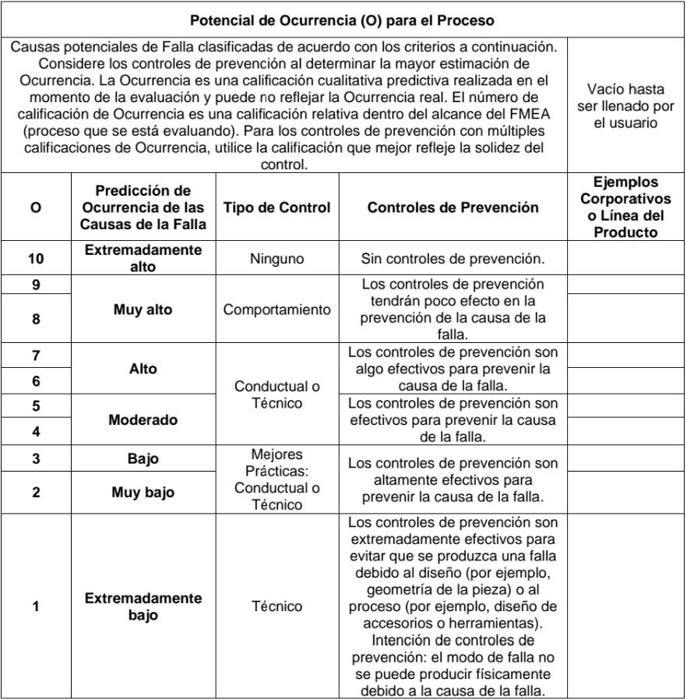
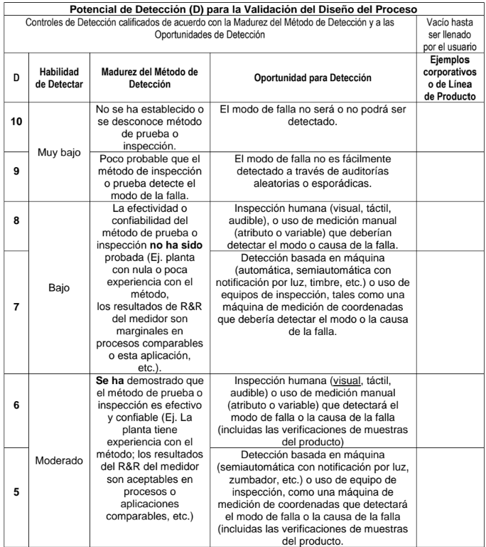

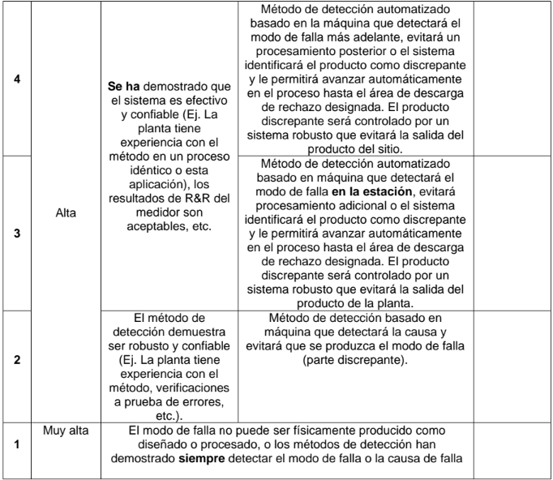

Historial de Revisión
CONFIDENCIAL
Mitsubishi Electric Automotive de México, S.A de C.V
MEAX Regulations |  | Creó/Editó | 10/9/2024 P. Torres | Revisó | 10/9/2024 M. Hiroyuki |  | 10/9/2024 P. Torres
 |  | Aprobó | 10/9/2024 S. Matsumoto | Ultima Revisión | G

 | HISTORIAL DE REVISIÓN

 | Revisión | Fecha Revisión | Contenido de Revisión | Creó / Editó | Revisó | Aprobó
 | A | 15-Feb-17 | Primera revisión | L. Bernabé | JL. Díaz | JL. Díaz
 | B | 27-Mar-18 | Actualización de formato por IATF 16949 | R. Triana | A. Cortés | JL. Díaz
 | C | 27-Jul-18 | Se agregan estandares para asegurar la horizontalidad de las acciones correctivas | R. Triana | A. Cortés | JL. Díaz
 | D | 7-Aug-18 | Cambios en los estandares de horizontalidad | R. Triana | A. Cortés | JL. Díaz
 | E | 3-Oct-19 | Cambio de código | N. Sánchez | G. Aguilar | Y Itokawa
 | F | 3-Mar-22 | Se actualizan controles para establecer cuales son los estandares de revisión/actualización y validación de documentación de las acciones correctivas descritas | D. López | G. Aguilar | H. Espinoza
 | G | 9-Oct-24 | Actualización de formato: - Integración de noveno paso en el 8D. - Definición detallada de análisis de factores y M's. - Integración de RBPS para la verificación de las acciones correctivas. | R. Girón C. Flores P. Torres | H. Mizuno | S. Matsumoto

CAR de Proceso |  |  | MX-6002-F1 |  | (4/4)
La presente política, procedimiento y/o formato es propiedad exclusiva de Mitsubishi Electric Automotive de México, S.A. de C.V., y no puede ser reproducido

